転出（地図）
（表示内容）
当該市町の転出者総数に占める転出者数の割合が10％以上（県外については20％以上）のものを図示
※「10％以上20％未満」、「20％以上30％未満」、「30％以上」の３段階で、矢印の色が濃く、太いほど転出者数の割合が高い。

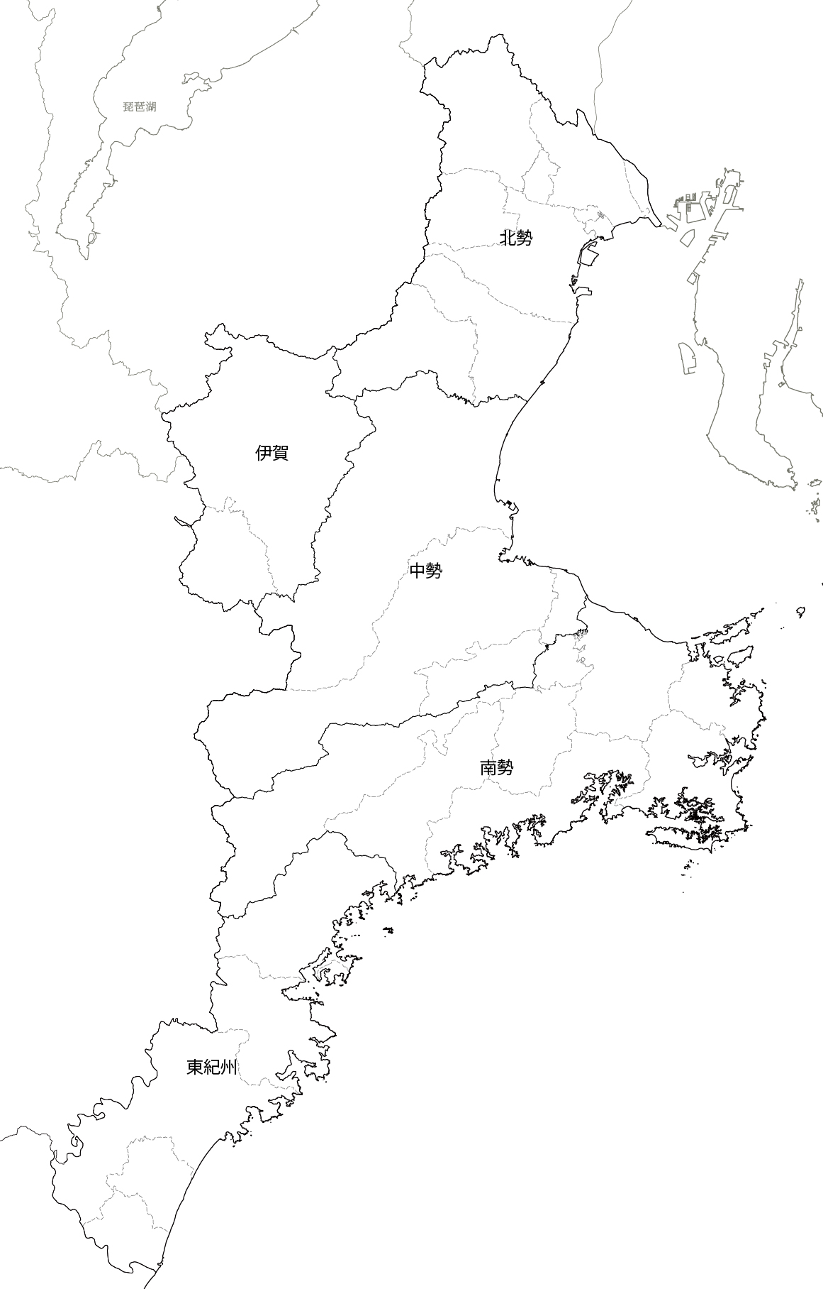

中部
 |  | ％ | 幅 | 倍率 | 幅×1.3 | 倍率×1.3
 | 10～19％ | 10～14 | 0.35 | 1 | 0.350 | 1
 | 20～29％ | 15～19 | 0.525 | 1.5 | 0.683 | 1.95
 | 30％以上 | 20～24 | 0.7 | 2 | 0.910 | 2.6
 |  | 25～29 | 0.875 | 2.5 | 1.138 | 3.25
 |  | 30～49 | 1.05 | 3 | 1.365 | 3.9
 |  | 50～ | 1.75 | 5 | 2.275 | 6.5

関西

 |  |  |  |  |  | ×1.3

 |  |  |  |  |  | ↑こちらを採用

転出者の割合 10％以上20％未満
県内
（地域不明）
転出者の割合 20％以上30％未満

転出者の割合 30％以上

転出超過（地図）
（表示内容）
転出超過数が100人以上のものを図示 （県外については100人以上の転入超過数も図示）
※転出超過数は「100人～299人」、「300人～499人」、「500人以上」の３段階、転入超過数は「100人～299人」、「300人以上」の２段階で、
矢印の色が濃く、太いほど転出入超過数が多い。 |  |  |  | ％ | 幅 | 倍率 | 幅×1.3 | 倍率×1.3 | ↓転入超過用
 |  |  |  | 100～199 | 0.35 | 1 | 0.350 | 1.000 | 100～199 | 1
東京圏
 |  | 100～299人 |  | 200～299 | 0.58216666667 | 1.6633333333 | 0.757 | 2.162 | 200～299
 |  | 300～499人 |  | 300～399 | 0.87383333333 | 2.4966666667 | 1.136 | 3.246 | 300～399 | 1
 |  | 500～999人 |  | 400～499 | 1.1655 | 3.33 | 1.515 | 4.329 | 400～499
 |  | 1,000人以上 |  | 500人以上 | 1.6846666667 | 4.8133333333 | 2.1900666667 | 6.2573333333
 |  |  |  |  |  |  | 2.8470866667 | 8.1345333333
 |  |  |  | 1000人以上 | 1.6846666667 | 4.8133333333 | 2.190 | 6.257

 |  |  | 四日市市の‐1,444人のみにつきこの数値の倍率で計算
 |  |  |  |  |  |  | ↓こちらの太さを採用

九州

関西
中部

 |  |  |  |  |  |  |  | ×1.3

 | 関西の転入の矢印は、色合いが背景と同化して醜いため、枠線のサイズや矢印の幅を変更している。

転出超過数 100～299人

転出超過数 300～499人

転出超過数 500人以上

転入超過数 100～299人

転入超過数 300人以上

